1
1 | FÓRMULAS HABITUALES (PARTE 2)

 | FUNCIÓN Y

 | Categoría: Lógicas
 | Nombre en inglés: AND

 | Devuelve el valor VERDADERO si todos los parámetros son verdaderos o FALSO si alguno de los parámetros es falso.
= Y ( CONDICIONES )

 | Ejemplo:
 |  | 1 | FALSE | Y(D14=1;D14>3) |  |  | 1
 |  |  |  |  |  |  | 2
 |  | 1 | TRUE | Y(D16=1;D16>0) |  |  | 3

 | FUNCIÓN O

 | Categoría: Lógicas
 | Nombre en inglés: OR

 | Devuelve el valor VERDADERO si alguno de los parámetros es verdadero ó FALSO si todos los parámetros son falsos.
= O ( CONDICIONES )

 | Ejemplo:
 |  | 1 | TRUE | O(D27=1;D27>3) |  |  | 1
 |  |  |  |  |  |  | 2
 |  | 1 | TRUE | O(D29=0;D29>0) |  |  | 3

 | FUNCIÓN IZQUIERDA

 | Categoría: Texto
 | Nombre en inglés: LEFT

 | Obtiene caracteres a la izquierda de una cadena de texto de acuerdo al número de caracteres especificados.
= IZQUIERDA ( TEXTO ; NÚMERO DE CARÁCTERES )

 | Ejemplo:
 | Hola Juan, ¿cómo estás? |  | Hola

 | FUNCIÓN DERECHA

 | Categoría: Texto
 | Nombre en inglés: RIGHT

 | Obtiene caracteres a la derecha de una cadena de texto de acuerdo al número de caracteres especificados.
= DERECHA ( TEXTO ; NÚMERO DE CARÁCTERES )

 | Ejemplo:
 | Hola Juan, ¿cómo estás? |  | ¿cómo estás?

 | FUNCIÓN EXTRAE

 | Categoría: Texto
 | Nombre en inglés: MID

 | Extrae cierto número de caracteres de una cadena de texto.

= EXTRAE ( TEXTO ; POSICIÓN DEL CARÁCTER INICIAL ; NÚMERO DE CARÁCTERES )

 | Ejemplo:
 | Hola Juan, ¿cómo estás? |  | Juan

 | Estas tres funciones se pueden combinar para extraer información de una celda. Por ejemplo, para una fecha:

 |  | Dia | Mes | Año
 | 31012020 |  |  |  |  |  |  | Fecha concatenada y separada por "/"

 | Aunque si la celda tiene formato de fecha, podria utilizarse las funciones de DIA(), MES() Y AÑO()

 |  | Dia | Mes | Año
 | 2020-01-31 | 31 | 1 | 2020

 | Pero como puedes ver, el día y mes solo tiene una cifra. Es posible que nos interese que tenga un cero delante para que siempre sean dos cifras.
 | ¿Cómo podríamos hacerlo?

 |  | Dia | Mes | Año
 | 2020-01-31

 | FUNCIÓN BUSCARV

 | Categoría: Búsqueda y referencia
 | Nombre en inglés: VLOOKUP

 | Busca un valor dentro de una columna y devuelve el valor en la misma posición de una segunda columna. Siempre busca en la primera columna del rango especificado.

 | Ejemplo:
 | NOMBRE | APELLIDO | NOTA
 | Luis | López | 8 |  | ALUMNO | NOTA
 | Pablo | García | 10 |  | Raúl | 6
 | Raúl | Pérez | 6
 | Fran | Gimeno | 7
 | Raúl | Gimeno | 8

 | RESUMEN FORMULAS VISTAS

 | SUMAR | Devuelve la suma del rango de celdas indicado
 | PROMEDIO | Devuelve la media del rango de celdas indicado
 | CONTAR | Cuenta las celdas con números en el rango seleccionado
 | MINUSC | Convierte todos los caracteres de un texto en minúsculas
 | MAYUSC | Convierte todos los caracteres de un texto en mayúsculas
 | SI | Devuelve un valor u otro dependiendo de una condición
 | SUMAR.SI | Suma el valor de las celdas seleccionadas que cumplen la condición indicada
 | CONTAR.SI | Cuenta el número de celdas que cumplen la condición indicada
 | SI.ERROR | Esta función devuelve un resultado en caso de que el valor indicado devuelva error (#N/A)
 | DIASEM | Devuelve el número que identifica a un día de la semana
 | Y | Sirve para crear una combinación de condicionales. Deben cumplirse todos para que devuelva VERDADERO
 | O | Igual que AND, pero solo debe cumplirse alguna de las condiciones para que devuelva VERDADERO
 | IZQUIERDA | Devuelve los caracteres especificados del inicio del texto especificado
 | DERECHA | Devuelve los caracteres especificados del final del texto especificado
 | EXTRAER | Devuelve los caracteres situados en medio del texto especificado, dado un carácter inicial y una longitud de caracteres
 | BUSCARV | Busca un valor en la primera columna de una tabla, y devuelve un valor en la misma fila, en la columna especificada

 | OTRAS FORMULAS HABITUALES

 | CONTARA | CONTARA es una de las fórmulas para contar valores
 | MAX | Devuelve el valor máximo de un rango de celdas
 | MIN | Devuelve el valor mínimo de un rango de celdas
 | AÑO | Devuelve el año de una fecha dada
 | DIA | Devuelve el dia de una fecha dada
 | MES | Devuelve el mes de una fecha dada
 | AHORA | Devuelve la fecha actual
 | DIAS | Devuelve el número de días que hay de diferencia entre dos fechas
 | SUSTITUIR | Susituye parte de un texto por uno nuevo
 | ESPACIOS | Elimina todos los espacios de más de un texto
 | ALEATORIO.ENTRE | Devuelve un número aleatorio entre un maximo y minimo especificados

2
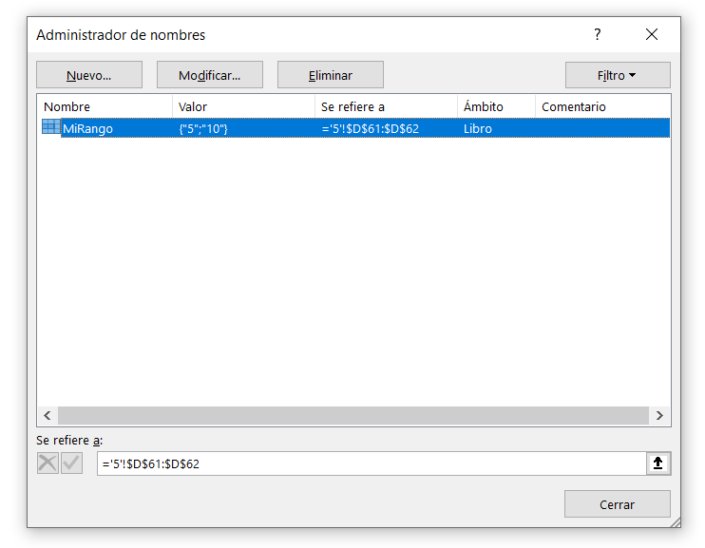
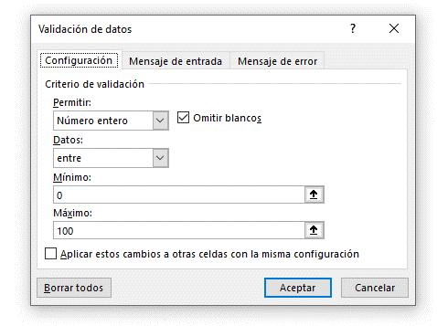
2 | ASIGNAR NOMBRES A CELDAS O RANGOS

 | Hasta ahora he utilizado el estilo de referencia A1 para referirme tanto a una celda como a un rango pero también existe la posibilidad de crear un
 | nombre descriptivo que los represente. Estos nombres se pueden utilizar dentro de una fórmula.

 | Para asignar un nombre a una celda sigue los siguientes pasos. Selecciona la celda o rango a la que asignarás un nombre y haz clic en el cuadro Nombre
 | que se encuentra a la izquierda de la barra de fórmulas:
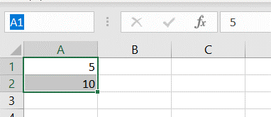

 | Escribe el nombre con el que quieras identificar el rango y presiona Enter.
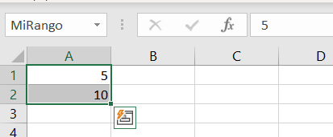

 | Otra manera de crear un nombre para un rango es desde la pestaña Fórmulas y el botón Asignar nombre.

 | Una vez que hayas seleccionado el rango de celdas pulsa este botón y se mostrará el cuadro de diálogo Nombre nuevo:
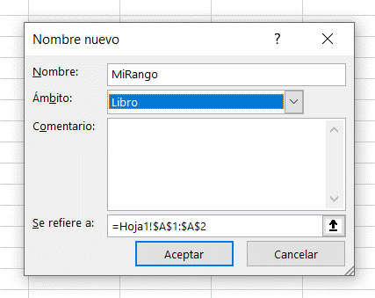

 | UTILIZAR UN NOMBRE EN UNA FÓRMULA

 | El nombre que acabamos de crear se puede utilizar en fórmulas:
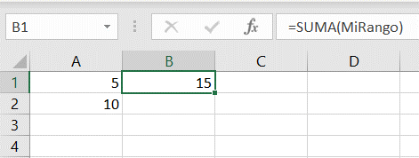

 |  | 5 | 15
 |  | 10

 | ADMINISTRADOR DE NOMBRES

 | Podemos modificar, eliminar y añadir nuevos nombres desde el Administrador de nombres. Este se encuentra en la pestaña de Fórmulas, en el grupo
 | de Nombres definidos.

 | El pulsar el botón de Administrador de nombres, nos aparecerá el siguiente cuadro de diálogo donde podremos gestionar los nombres de rangos.

3
3 | FORMATOS

 | FUENTE

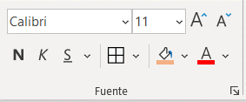

 | LOS COLORES EN EXCEL

 | Excel muestra por defecto una serie de colores en función del tema que tengamos seleccionado.
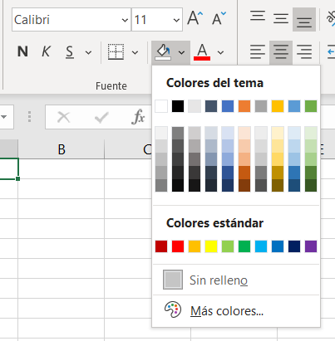

 | En la pestaña Disposición de página > Temas podemos cambiar el tema actual, o guardar el nuestro propio.
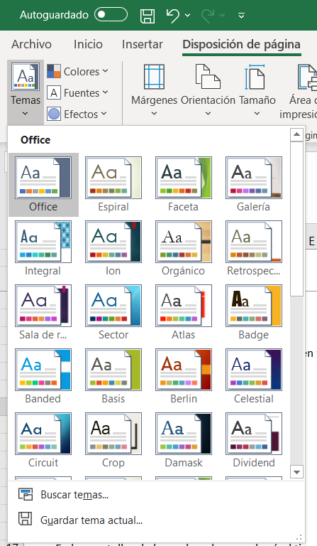

 | En las pantallas de los ordenadores cada píxel tiene una mezcla de los tres colores primarios y por lo tanto puede ser descrito con un código RGB
 | (Red, Green, Blue) en donde cada valor puede ser un número entre 0 y 255.
 | En la pestaña Inicio haz clic en el botón Color de relleno y selecciona la opción Más colores.
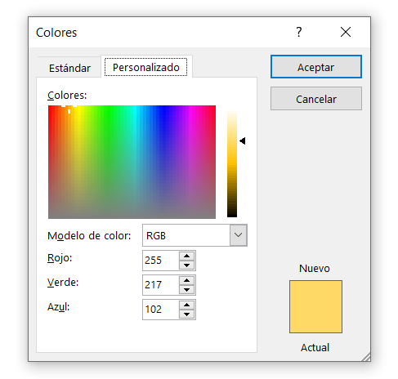

 | ALINEACIÓN DE CELDAS
 | Los comandos de Alineación que observas en la pestaña Inicio nos ayudan a darle la orientación adecuada al texto dentro de cada celda así como
 | a combinar celdas independientes para formar una sola celda.
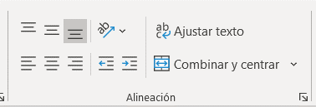
 |  |  |  |  |  | Hola

 | El comando Ajustar texto nos ayuda a que el contenido de una celda se ajuste de manera que sea visibles sin necesidad de ajustar el ancho de la columna.
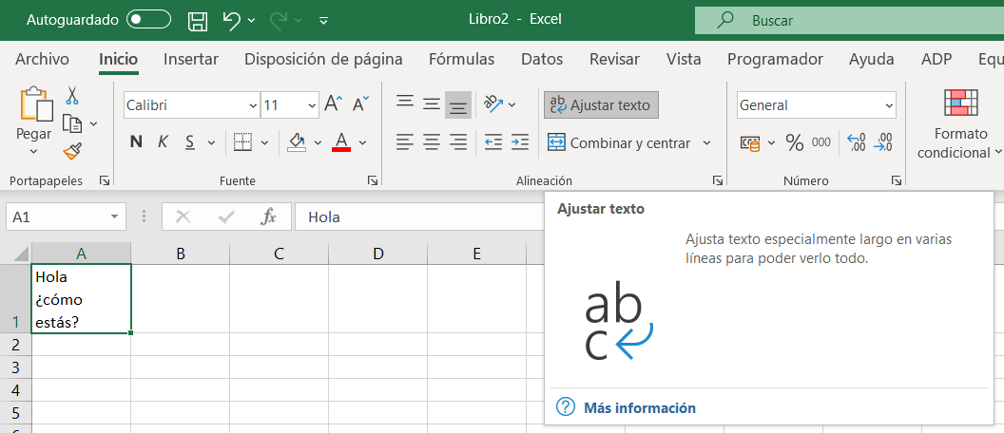

 |  |  |  |  |  |  | Hola, ¿Cómo estás?

 | Excel ajustará el texto de la celda insertando saltos de línea de manera que sea visible con el ancho especificado de la columna. Esto afectará el alto de la fila.

 | COMBINAR Y CENTRAR EN EXCEL

 | El comando Combinar y centrar nos permite seleccionar varias celdas y hacer una sola de todas ellas. Una vez que se han combinado las celdas se centrará
 | el texto. Este botón tiene algunas opciones adicionales. Si pulsas la flecha a la derecha del botón se mostrarán dichas opciones.
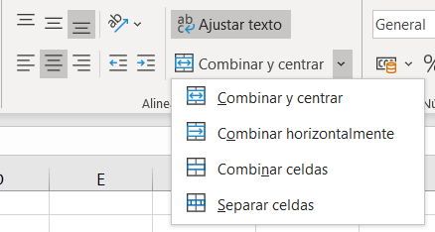

 | La primera es la opción Combinar y centrar. La segunda opción es Combinar horizontalmente la cual combinará cada una de las filas
 | de las celdas seleccionadas. La tercera opción es Combinar celdas la cual nos permite unir celdas tanto horizontal como verticalmente. La última opción
 | nos ayuda a Separar celdas combinadas.

 | FORMATO DE NÚMEROS EN EXCEL

 | El formato de números en Excel se utiliza para cambiar la apariencia de los números que se muestran como valores de las celdas. Al cambiar o modificar
 | el formato no cambiamos el valor del número sino únicamente su apariencia.

 | Al aplicar un formato a un número mejoramos su apariencia y hacemos que los números sean más fáciles de entender. Los formatos más comunes
 | para los números son los que añaden el símbolo de porcentaje (%), separador de miles (.), el símbolo de moneda (€) y la cantidad de decimales a mostrar.
 | Estos comandos los puedes encontrar en la pestaña Inicio en el grupo Número.

 | De manera predeterminada todas las celdas tienen un formato conocido como formato General el cual no tiene ningún formato específico y
 | muestra los valores tal y como son, es decir, sin ningún símbolo, coma, etc.

 | Una forma rápida de cambiar el formato es utilizar la lista de Formatos que se muestra en el grupo Número.
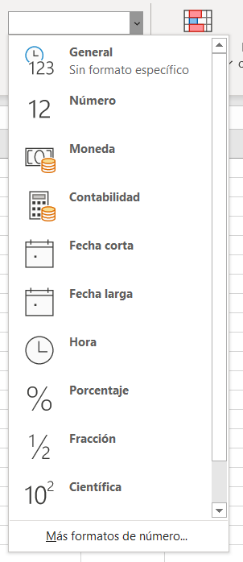

 | EL CUADRO DE DIÁLOGO FORMATO DE CELDAS

 | Otra forma de elegir el formato que queramos para los números es a través del cuadro de diálogo Formato de celdas el cual se muestra pulsando
 | el indicador de cuadro de diálogo del grupo Número.

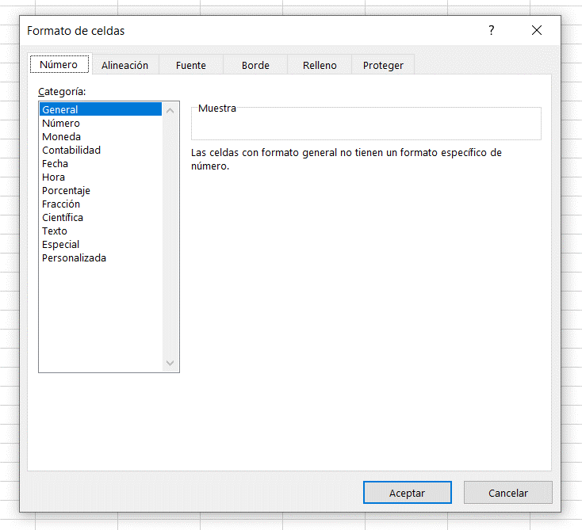

 | FORMATO DE CELDAS PERSONALIZADO

 | A través del formato personalizado podemos dar la apariencia que necesitamos a cualquier valor numérico de una celda en Excel sin la
 | necesidad de editarla.

 | Con solo indicar un código de formato personalizado podremos cmbiar la forma en que Excel muestra dicho valor.
 | Para crear un formato personalizado, abrimos el cuadro de dialogo Formato de celdas, y seleccionamos la opción Personalizada

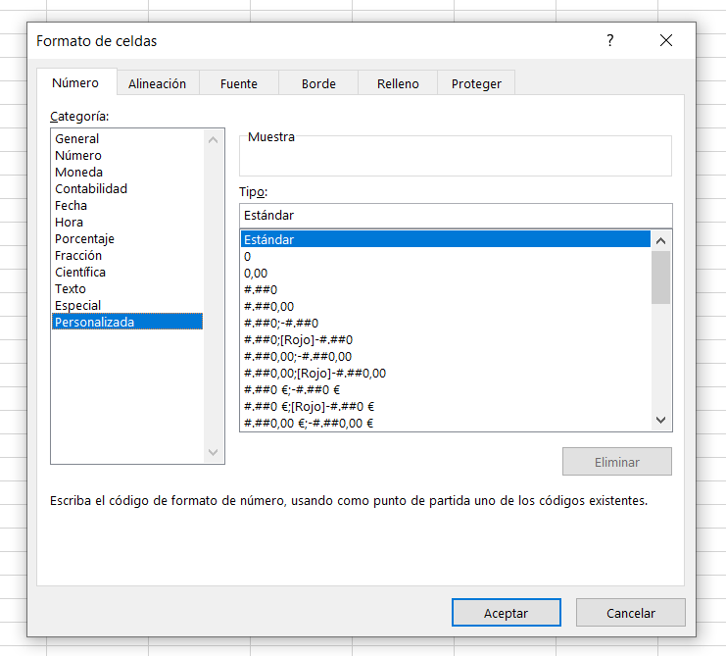

 | Un formato personalizado en Excel consiste en 4 secciones de código, separadas por ;

 | POSITIVO ; NEGATIVO ; CERO ; TEXTO
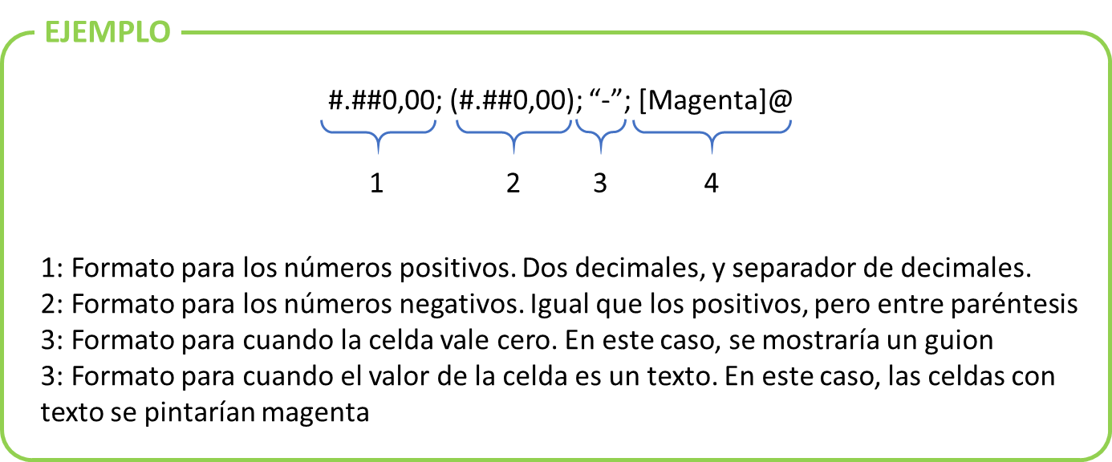

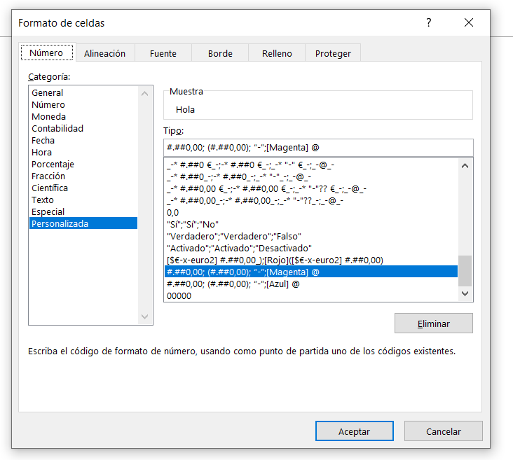

 |  | Hola |  | 1 |  | 00001
 |  |  |  | 2 |  | 00002
 |  |  |  | 3 |  | 00003
 |  |  |  | 4 |  | 00004
 |  |  |  | 5 |  | 00005
 |  |  |  | 6 |  | 00006
 |  |  |  | 7 |  | 00007
 |  |  |  | 8 |  | 00008
 |  |  |  | 9 |  | 00009
 |  |  |  | 10 |  | 00010

 |  | General | #,00 | #,## | #,??
 |  | 0.5 | 0.50 | 0.5 | 0.5
 |  | 5 | 5.00 | 5 | 5
 |  | 5.5 | 5.50 | 5.5 | 5.5
 |  | 5.55 | 5.55 | 5.55 | 5.55
 |  | 50.555 | 50.56 | 50.56 | 50.56
 |  | 50.5555 | 50.56 | 50.56 | 50.56

4
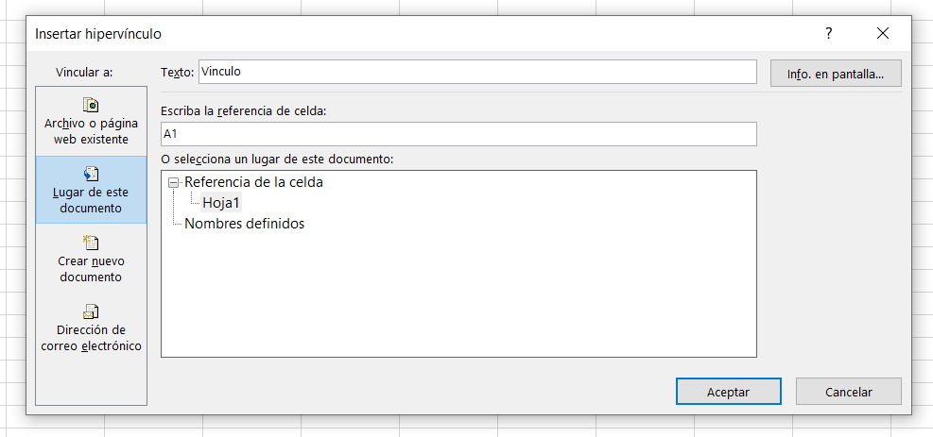
4 | VINCULAR CELDA A FORMA

 | Es posible vincular el valor de una celda a una forma cualquiera. Para ello, dibujar la forma que queramos vincular. En la pestaña
 | Insertar > Ilustraciones > Formas seleccionaremos la forma que queramos crear:
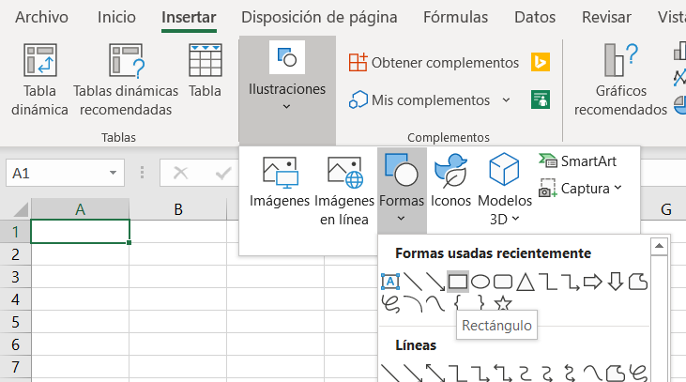

 | Una vez creada, seleccionarla y, sin perder la selección, escribir en la barra de formulas la dirección que queremos asociar a la forma
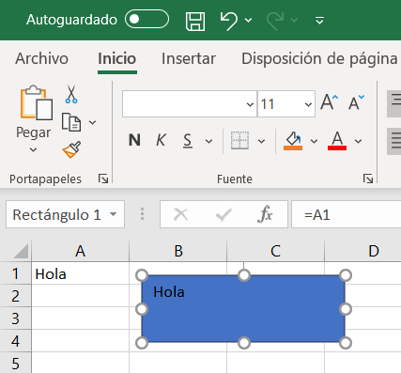
Hola
 |  | Hola

 | PEGAR IMAGEN COMO IMAGEN VINCULADA

 | Para crear una imagen que se actualice con los datos, al Copiar y Pegar un rango de celdas, seleccionamos el comando de pegado especial Imagen vinculada.
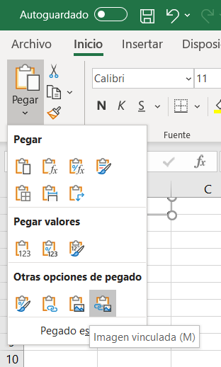

 | Excel pegará la imagen en la hoja y quedará vinculada al rango de celdas original. Si hacemos algún cambio en los datos se verán reflejados dentro de la imagen.

 | ¡Hola!

 | Se puede cambiar la forma de imagen en la pestaña Formato de la Imagen > Recortar > Recortar a la forma y seleccionar la forma que queramos
 | que tenga nuestra imagen.

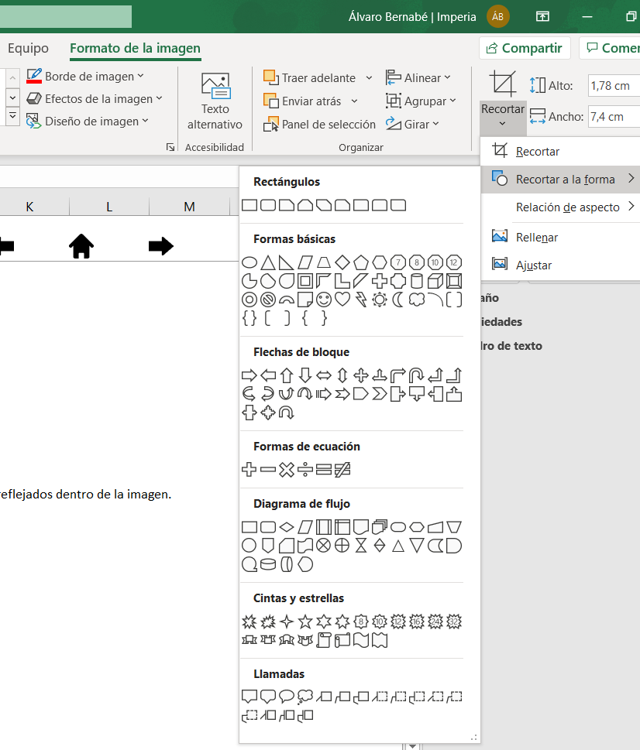

 |  |  | 1

 | VINCULAR A LUGARES DEL DOCUMENTO

 | Es posible vincular una celda o forma a un lugar del documento, para acceder rapidamente con solo un clic.
 | Para vincular una celda, hacer clic derecho a la celda o forma a la que queramos hacer el vinculo, y seleccionar Vinculo
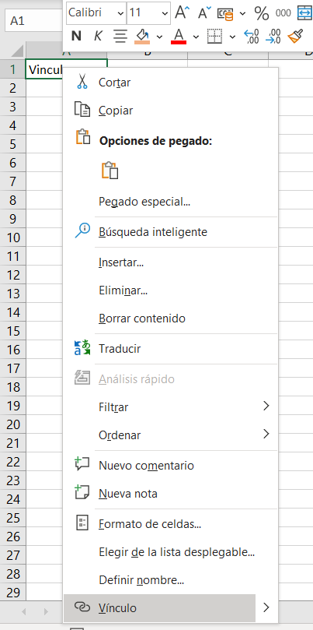

 | Se nos abrirá el cuadro de diálogo de vinculos. Seleccionamos la opción de Lugar de este documento. Aquí podemos seleccionar la hoja y la referencia
 | de la celda a la que vincular

5
5 | VALIDACIÓN DE DATOS EN EXCEL

 | De manera predeterminada, las celdas de nuestra hoja están listas para recibir cualquier tipo de dato, ya sea un texto, un número, una fecha
 | o una hora. Sin embargo, los cálculos de nuestras fórmulas dependerán de los datos contenidos en las celdas por lo que es importante
 | asegurarnos que el usuario inserte el tipo de dato correcto.

 | Por ejemplo, la edad de Daniel muestra un error en el cálculo de la edad ya que el dato de su fecha de nacimiento no corresponde
 | a una fecha válida.

 | NOMBRE | NACIMIENTO | EDAD
 | Ana | 1981-03-14 | 39
 | Roberto | 1987-02-17 | 33
 | Patricia | 1984-07-11 | 36
 | Daniel | NA | #VALUE!
 | José | 1991-11-21 | 29

 | Este tipo de error puede ser evitado si utilizamos la validación de datos en Excel para indicar que la celda con fechas de nacimiento solo
 | acepte fechas válidas. Una vez creada la validación de datos, al intentar introducir una cadena de texto, obtendremos un mensaje de advertencia:

 | NOMBRE | NACIMIENTO | EDAD
 | Ana | 1981-03-14 | 39
 | Roberto | 1987-02-17 | 33
 | Patricia | 1984-07-11 | 36
 | Daniel | NA | #VALUE!
 | José | 1991-11-21 | 29

 | EL COMANDO VALIDACIÓN DE DATOS EN EXCEL

 | El comando Validación de datos que utilizaremos se encuentra en la pestaña Datos y dentro del grupo Herramientas de datos.

 | Al pulsar dicho comando se abrirá el cuadro de diálogo Validación de datos donde, de manera predeterminada, la opción Cualquier valor
 | estará seleccionada, lo cual significa que está permitido ingresar cualquier valor en la celda. Sin embargo, podremos elegir alguno de los
 | criterios de validación disponibles para hacer que la celda solo permita introducir un número entero, un decimal, una lista, una fecha,
 | una hora o una determinada longitud del texto.
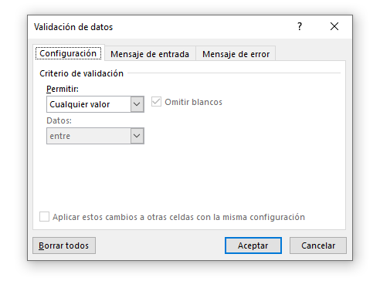

 | De manera predeterminada, la opción Omitir blancos estará seleccionada para cualquier criterio. Esto significa que en el momento de
 | entrar en el modo de edición de la celda podremos dejarla como una celda en blanco es decir, podremos pulsar la tecla Enter para dejar
 | la celda en blanco.

 | Para analizar los criterios de validación de datos en Excel podemos dividirlos en dos grupos basados en sus características similares.
 | El primer grupo está formado por los siguientes criterios:

 |  | Número entero
 |  | Decimal
 |  | Fecha
 |  | Hora
 |  | Longitud de texto

 | Estos criterios son muy similares entre ellos porque comparten las mismas opciones para acotar los datos que son las siguientes: Entre,
 | No está entre, Igual a, No igual a, Mayor que, Menor que, Mayor o igual que, Menor o igual que.
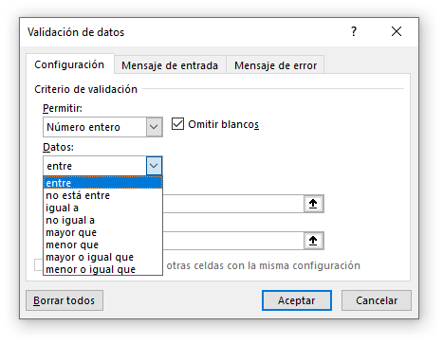

 | LISTA DE VALIDACIÓN DE DATOS

 | A diferencia de los criterios de validación mencionados anteriormente, la Lista es diferente porque no necesita de un valor máximo o mínimo
 | sino que es necesario indicar la lista de valores que deseamos permitir dentro de la celda. Por ejemplo, en la siguiente imagen he creado un
 | criterio de validación basado en una lista que solo aceptará los valores sábado y domingo.
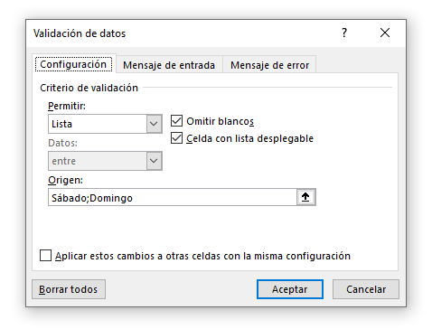

 | En caso de que los elementos de la lista sean demasiados y no quieras introducirlos uno por uno, es posible indicar la referencia al rango de celdas
 | que contiene los datos. Por ejemplo, he creado un rango con los días de la semana y dicho rango lo he indicado como el origen de la lista.
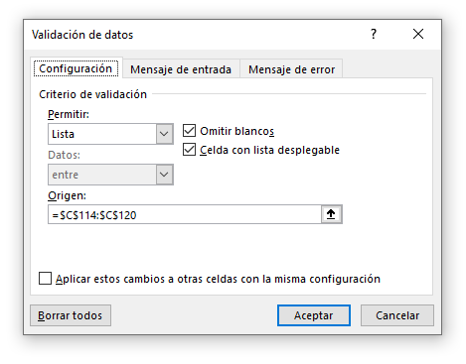

 |  | Lunes
 |  | Martes
 |  | Miércoles
 |  | Jueves
 |  | Viernes
 |  | Sábado
 |  | Domingo

 | PERSONALIZAR EL MENSAJE DE ERROR

 | Es posible personalizar el mensaje de error mostrado al usuario después de tener un intento fallido por introducir algún dato inválido. Para
 | personalizar el mensaje debemos ir a la pestaña Mensaje de error que se encuentra dentro del mismo cuadro de diálogo Validación de datos.
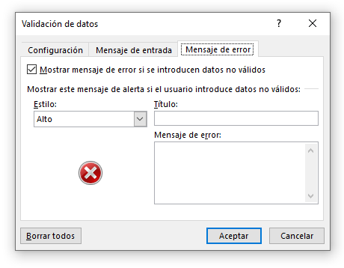

 | Para la opción Estilo tenemos tres opciones: Detener, Advertencia e Información. Cada una de estas opciones tendrá dos efectos sobre la venta de error:
 | en primer lugar realizará un cambio en el icono mostrado y en segundo lugar mostrará botones diferentes. La opción Detener mostrará los botones Reintentar,
 | Cancelar y Ayuda. La opción Advertencia mostrará los botones Si, No, Cancelar y Ayuda. La opción Información mostrará los botones Aceptar, Cancelar y Ayuda.

 | La caja de texto Título nos permitirá personalizar el título de la ventana de error que de manera predeterminada se muestra como Microsoft Excel. Y finalmente
 | la caja de texto Mensaje de error nos permitirá introducir el texto que deseamos mostrar dentro de la ventana de error.

 | Por ejemplo, en la siguiente imagen podrás ver que he modificado las opciones predeterminadas de la pestaña Mensaje de error:
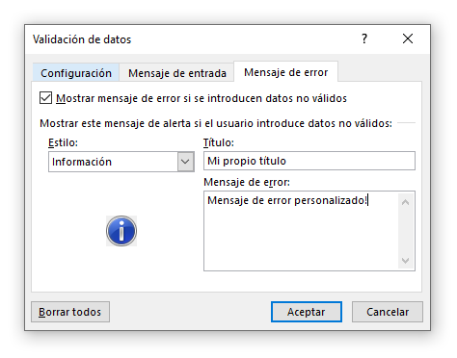

 | CÓMO ELIMINAR LA VALIDACIÓN DE DATOS

 | Si quieres eliminar el criterio de validación de datos aplicado a una celda o a un rango, deberás seleccionar dichas celdas, abrir el
 | cuadro de diálogo Validación de datos y pulsar el botón Borrar todos.

6
6 | QUITAR VALORES DUPLICADOS EN EXCEL

 | Cuando tenemos datos en Excel que contienen valores repetidos y necesitamos obtener los valores únicos, podemos utilizar el comando Quitar duplicados
 | que se encuentra en la pestaña Datos y dentro del grupo Herramientas de datos.

 | Antes de utilizar el comando Quitar duplicados, es necesario seleccionar una de las celdas del rango de datos de manera que Excel pueda detectarlos
 | y mostrar las posibles columnas por las cuales podremos determinas la duplicidad.

 | Como ejemplo, utilizaremos una lista de nombres:

 |  |  |  |  |  | NOMBRE
 |  |  |  |  |  | David
 |  |  |  |  |  | Roberto
 |  |  |  |  |  | Patricia
 |  |  |  |  |  | Nuria
 |  |  |  |  |  | Marcos
 |  |  |  |  |  | Carmen
 |  |  |  |  |  | Javier
 |  |  |  |  |  | David
 |  |  |  |  |  | Nuria
 |  |  |  |  |  | Pilar
 |  |  |  |  |  | Francisco
 |  |  |  |  |  | Carmen
 |  |  |  |  |  | Roberto
 |  |  |  |  |  | Javier
 |  |  |  |  |  | Patricia

 | Selecciono los datos que quiero corregir, voy a la pestaña Datos, y dentro del grupo Herramientas de datos, hago clic sobre el comando Quitar duplicados.

 | Aparecerá el cuadro de diálogo Quitar duplicados y en la sección Columnas podrás seleccionar una o más columnas de datos. La combinación de las
 | columnas que selecciones serán sobre las que se evaluará si el valor está duplicado.
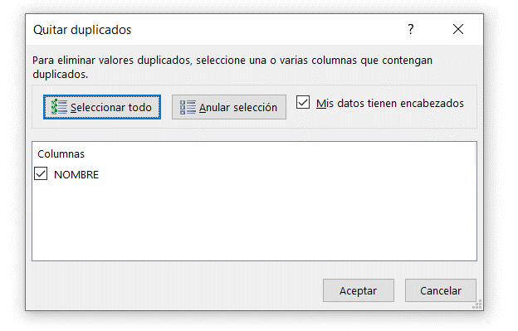

 | Si tus datos tienen encabezados, deberás asegurarte de marcar el checkbox Mis datos tienen encabezados de manera que dicho valor sea omitido al
 | evaluar y eliminar los duplicados.

 | Deberás hacer clic en el botón Aceptar y Excel mostrará un mensaje indicando la cantidad de valores duplicados que han sido encontrados y quitados, así
 | como la cantidad de valores únicos que permanecen.

 |  |  |  | NOMBRE |  | NOMBRE
 |  |  |  | David |  | David
 |  |  |  | Roberto |  | Roberto
 |  |  |  | Patricia |  | Patricia
 |  |  |  | Nuria |  | Nuria
 |  |  |  | Marcos |  | Marcos
 |  |  |  | Carmen |  | Carmen
 |  |  |  | Javier |  | Javier
 |  |  |  | David |  | Pilar
 |  |  |  | Nuria |  | Francisco
 |  |  |  | Pilar
 |  |  |  | Francisco
 |  |  |  | Carmen
 |  |  |  | Roberto
 |  |  |  | Javier
 |  |  |  | Patricia

 | QUITAR DUPLICADOS EN VARIAS COLUMNAS

 | El cuadro de diálogo Quitar duplicados nos permite elegir las columnas sobre las cuales se evaluará la duplicidad de la información.

 | Por defecto, Excel buscará los valores repetidos en todas las columnas de nuestros datos, pero habrá ocasiones en las que necesitamos
 | indicar solo algunas de las columnas.

 | Por ejemplo, aquí puedes ver los datos de varios alumnos de un colegio, con su nombre y apellido, así como la asignatura y la nota para cada
 | una de ellas.

 |  |  | NOMBRE | APELLIDO | ASIGNATURA | NOTA
 |  |  | Javier | Castillo | Matemáticas | 8
 |  |  | Adolfina | Contreras | Historia | 8
 |  |  | Dolores Maria | Cordoba | Historia | 6
 |  |  | Sandra | Escot | Inglés | 7
 |  |  | Matias | Correa | Historia | 6
 |  |  | Maria Carmen | Cortes | Matemáticas | 9
 |  |  | Rafael | Cueto | Biología | 4
 |  |  | Maria Elvira | De Luna | Inglés | 10
 |  |  | Hugo | Fernandez | Biología | 4
 |  |  | Javier | Castillo | Historia | 4
 |  |  | Maria Belen | Diaz | Inglés | 8
 |  |  | Dolores Maria | Cordoba | Matemáticas | 8
 |  |  | Sandra | Escot | Matemáticas | 3
 |  |  | Maria Dolores | Fernandez | Biología | 10
 |  |  | Matias | Correa | Matemáticas | 5
 |  |  | Hugo | Fernandez | Historia | 6

 | Para obtener la lista de alumnos únicos (Nombre y Apellido) selecciono mi rango de datos y después voy a la pestaña Datos y pulso el botón Quitar Duplicados.
 | En el cuadro de diálogo mostrado deberás seleccionar las columnas Nombre y Apellido:

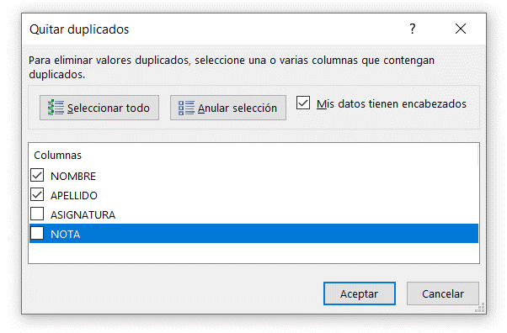
 | NOMBRE | APELLIDO | ASIGNATURA | NOTA
 | Javier | Castillo | Matemáticas | 8
 | Adolfina | Contreras | Historia | 8
 | Dolores Maria | Cordoba | Historia | 6
 | Sandra | Escot | Inglés | 7
 | Matias | Correa | Historia | 6
 | Maria Carmen | Cortes | Matemáticas | 9
 | Rafael | Cueto | Biología | 4
 | Maria Elvira | De Luna | Inglés | 10
 | Hugo | Fernandez | Biología | 4
 | Javier | Castillo | Historia | 4
 | Maria Belen | Diaz | Inglés | 8
 | Dolores Maria | Cordoba | Matemáticas | 8
 | Sandra | Escot | Matemáticas | 3
 | Maria Dolores | Fernandez | Biología | 10
 | Matias | Correa | Matemáticas | 5
 | Hugo | Fernandez | Historia | 6

 | Al pulsar el botón Aceptar verás la lista de alumnos únicos y podrás comprobar que el comando Quitar duplicados se ha basado exclusivamente en las columnas
 | Nombre y Apellido para determinar si un valor está duplicado.

 |  | NOMBRE | APELLIDO | ASIGNATURA | NOTA |  | NOMBRE | APELLIDO | ASIGNATURA | NOTA
 |  | Javier | Castillo | Matemáticas | 8 |  | Javier | Castillo | Matemáticas | 8
 |  | Adolfina | Contreras | Historia | 8 |  | Adolfina | Contreras | Historia | 8
 |  | Dolores Maria | Cordoba | Historia | 6 |  | Dolores Maria | Cordoba | Historia | 6
 |  | Sandra | Escot | Inglés | 7 |  | Sandra | Escot | Inglés | 7
 |  | Matias | Correa | Historia | 6 |  | Matias | Correa | Historia | 6
 |  | Maria Carmen | Cortes | Matemáticas | 9 |  | Maria Carmen | Cortes | Matemáticas | 9
 |  | Rafael | Cueto | Biología | 4 |  | Rafael | Cueto | Biología | 4
 |  | Maria Elvira | De Luna | Inglés | 10 |  | Maria Elvira | De Luna | Inglés | 10
 |  | Hugo | Fernandez | Biología | 4 |  | Hugo | Fernandez | Biología | 4
 |  | Javier | Castillo | Historia | 4 |  | Maria Belen | Diaz | Inglés | 8
 |  | Maria Belen | Diaz | Inglés | 8 |  | Maria Dolores | Fernandez | Biología | 10
 |  | Dolores Maria | Cordoba | Matemáticas | 8
 |  | Sandra | Escot | Matemáticas | 3
 |  | Maria Dolores | Fernandez | Biología | 10
 |  | Matias | Correa | Matemáticas | 5
 |  | Hugo | Fernandez | Historia | 6

7
7 | IMPORTAR ARCHIVOS DE TEXTO

 | Los archivos de texto son muy comunes a la hora de intercambiar información entre diferentes tipos de sistemas.

 | A día de hoy se sigue utilizando este tipo de archivos para intercambiar información ya que son archivos muy ligeros a pesar de la gran cantidad de datos
 | que pueden llegar a contener.

 | Un archivo de texto que contiene información de una base de datos siempre hace uso de algún caracter especial para separar la información de cada columna.
 | Es precisamente ese caracter utilizado el que hace la diferencia entre un tipo de archivo y otro. Por ejemplo, aquellos archivos donde cada cambio de columna
 | está indicado por el signo de puntuación “,” (coma) es conocido como archivo CSV por sus siglas en inglés (Comma-Separated Values).
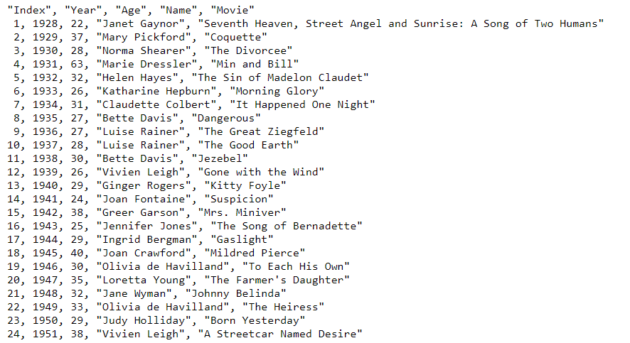

 | Para importar un archivo de texto debes ir a la ficha Datos y seleccionar el comando Desde texto/CSV que se encuentra dentro del grupo Obtener
 | y transformar. Esto abrirá el cuadro de diálogo Importar archivo de texto que permitirá seleccionar el archivo a importar.

 | Después de seleccionar el archivo haz clic en Importar. Se mostrará el primer paso del Asistente para importar texto. Este primer paso permite
 | especificar el tipo de archivo a importar. Se indica si se va a utilizar algún caracter específico como delimitador.

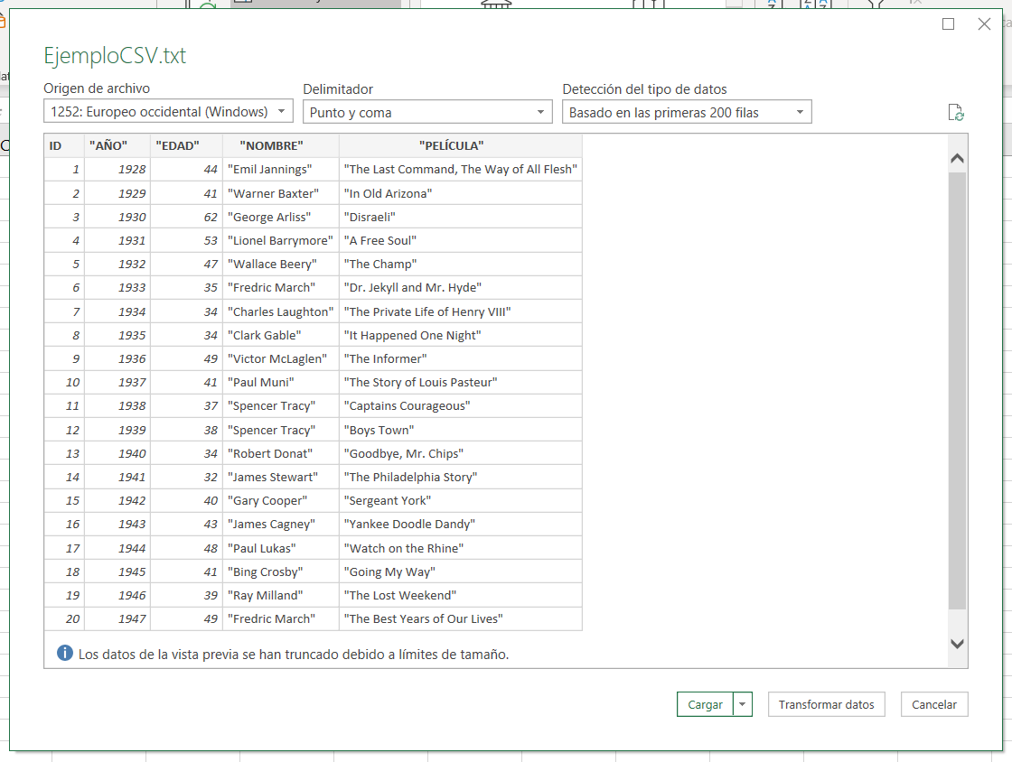

 | En caso de que Excel se haya equivocado de separador, solo deberás seleccionar el separador correcto de la lista o especificar algún otro si es necesario.
 | Al darle a cargar, se importarán los datos directamente en una hoja nueva:
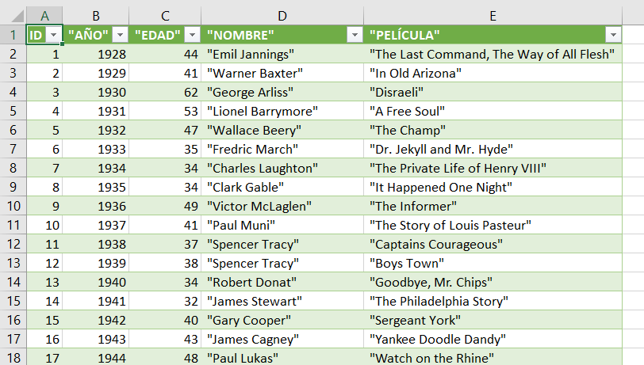

 | Si queremos especificar el destino de los datos, hariamos clic en la felcha del botón cargar, y seleccionaríamos la opción Cargar en…
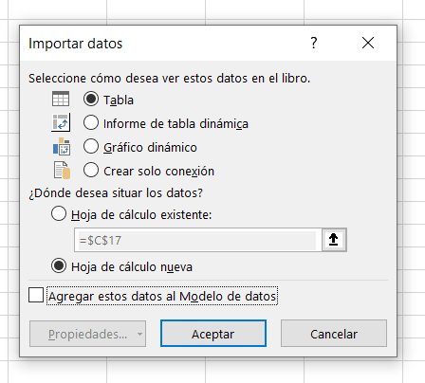

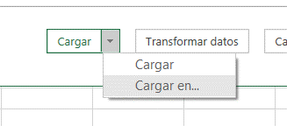

 | Una vez indicada la celda destino deberás hacer clic en el botón Aceptar y los datos serán importados por Excel.

8
8 | DIVIDIR TEXTO EN COLUMNAS

 | Cuando tenemos un texto que queremos dividir en varias celdas de nuestra hoja, podemos utilizar el Asistente para convertir texto en columnas.
 | Este asistente nos ayudará a colocar cada palabra de nuestro texto en una columna distinta.

 | Las utilidades de este asistente pueden ser muchas, algunos usuarios lo utilizan para separar nombres y apellidos, otros lo usan para preparar los valores
 | que han sido importados desde un archivo separado por comas (CSV).

 | DIVIDIR TEXTO EN CELDAS DIFERENTES

 | Para nuestro primer ejemplo utilizaremos una cadena de texto muy simple: “Dividir texto en celdas diferentes”. Para dividirla debemos seleccionarla
 | y posteriormente pulsar el comando Texto en columnas que se encuentra en la pestaña Datos > Herramientas de datos.

 | Al pulsar el comando Texto en columnas se mostrará el primer paso del asistente el cual nos guiará por todo el proceso. En el paso 1 debemos asegurarnos
 | de seleccionar la opción Delimitados ya que existe un carácter, que es el espacio en blanco, que delimita la separación de cada palabra que deseamos
 | colocar en diferentes columnas.
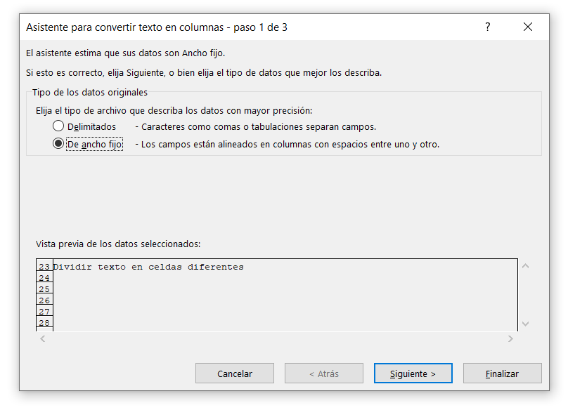
 | Dividir texto en celdas diferentes

 | Una vez hecha esta selección debemos pulsar el botón Siguiente para ir al paso 2 del proceso. En este paso debemos elegir el carácter por el cual
 | necesitamos hacer la división de la cadena de texto. En nuestro caso, es el espacio en blanco y por lo tanto debemos seleccionar dicha opción
 | en la sección Separadores.
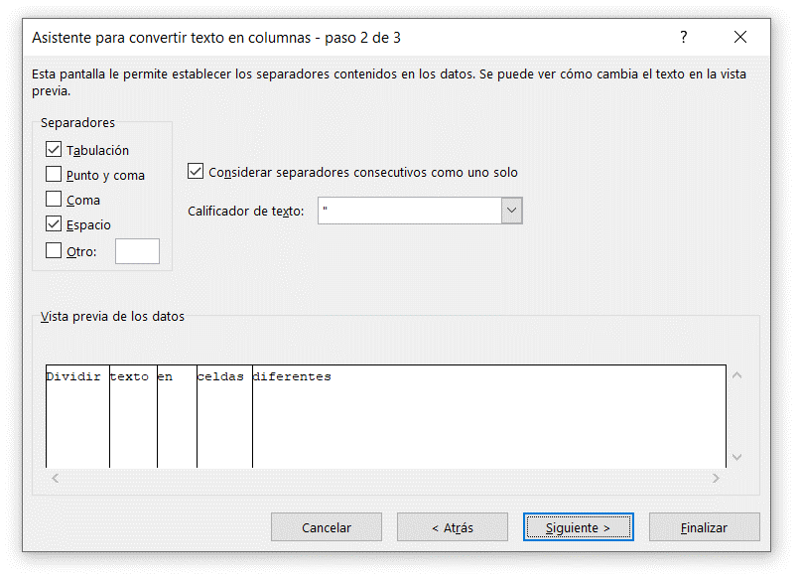
 | Dividir texto en celdas diferentes

 | Al seleccionar la opción Espacio, la vista previa de los datos mostrará la manera en que será dividido el texto. Al pulsar el botón Siguiente iremos
 | al paso final del proceso donde tenemos acceso a algunas configuraciones avanzadas sobre el formato de los datos.
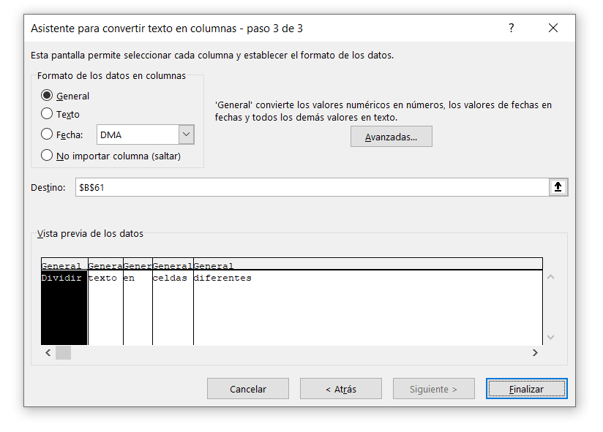
 | Dividir texto en celdas diferentes

 | Al pulsar el botón Finalizar, el texto se dividirá en varias columnas, colocando una sola palabra en cada una de ellas:

 | Dividir texto en celdas diferentes | Dividir | texto | en | celdas | diferentes

 | Esto puede ser muy útil por ejemplo para separar nombres y apellidos:

 | NOMBRE COMPLETO | APELLIDO | NOMBRE
 | CASTILLO OLLER FRANCISCO, JAVIER
 | CONTRERAS CARREÑO, ADOLFINA
 | CORDOBA PASCUAL, DOLORES MARIA
 | CORREA CASADO, MATIAS
 | CORTES AMATE, MARIA CARMEN
 | CUETO AVELLANEDA, RAFAEL
 | DE LUNA BERTOS, MARIA ELVIRA
 | DIAZ SEGURA, MARIA BELEN
 | ESCOT HIGUERAS, SANDRA
 | FERNANDEZ LOPEZ, MARIA DOLORES
 | FERNANDEZ SEGUIN, HUGO
 | FERRER GONZALEZ, JESSICA
 | FUENTES JUAREZ, ADELA BELEN
 | FUENTES MAÑAS, NATIVIDAD
 | GALVEZ IBARRA, ALICIA
 | GARCIA AGUILAR, MARIA LORENA
 | GARCIA CRESPO, MARIA DEL CARMEN
 | GARCIA FERNANDEZ, MARIA MERCEDES

9
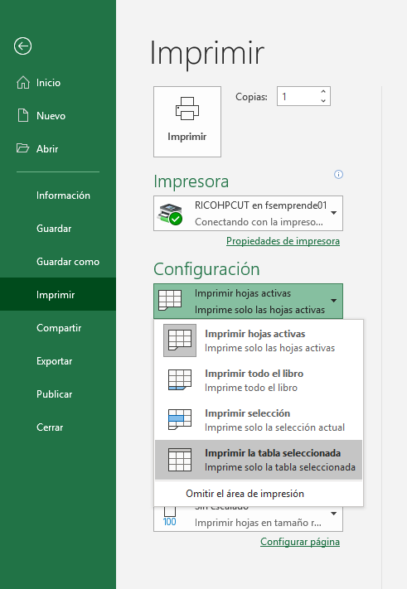
9 | TABLAS EN EXCEL

 | Las tablas es la forma en que Excel identifica un rango de celdas y de esa manera sabe que la información contenida en ellas está relacionada.
 | La primera fila de una tabla siempre contendrá los encabezados de columna y el resto de las filas contendrán los datos. El utilizar tablas es muy
 | útil porque Excel se hará cargo de los detalles del mantenimiento de las tablas, como facilitar el agregar nuevas filas o eliminarlas, lo cual te permitirá
 | enfocarte más en el análisis de los datos.

 | CÓMO CREAR UNA TABLA

 | Para crear una tabla en Excel todo lo que tienes que hacer es seleccionar el rango de celdas que contiene los datos y pulsar el botón Tabla que se encuentra
 | dentro de la pestaña Insertar.
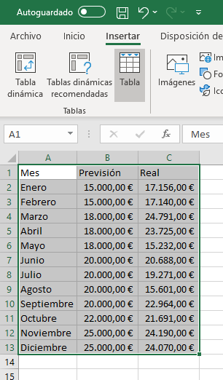
 |  |  |  | Mes | Previsión | Real
 |  |  |  | Enero | 15,000.00 € | 17,156.00 €
 |  |  |  | Febrero | 15,000.00 € | 17,140.00 €
 |  |  |  | Marzo | 18,000.00 € | 24,791.00 €
 |  |  |  | Abril | 18,000.00 € | 23,725.00 €
 |  |  |  | Mayo | 18,000.00 € | 15,232.00 €
 |  |  |  | Junio | 20,000.00 € | 20,688.00 €
 |  |  |  | Julio | 20,000.00 € | 19,271.00 €
 |  |  |  | Agosto | 20,000.00 € | 15,601.00 €
 |  |  |  | Septiembre | 20,000.00 € | 22,964.00 €
 |  |  |  | Octubre | 22,000.00 € | 21,691.00 €
 |  |  |  | Noviembre | 25,000.00 € | 24,190.00 €
 |  |  |  | Diciembre | 25,000.00 € | 24,070.00 €

 | EL NOMBRE DE UNA TABLA EN EXCEL

 | Por defecto, Excel asignará los nombres de tabla como Tabla1, Tabla2, Tabla3, etc. Una forma de saber las tablas que contiene nuestro libro es haciendo
 | clic en la flecha que aparece en el cuadro de nombres ubicado a la izquierda de la barra de fórmulas. Por ejemplo, la siguiente imagen nos indica que el
 | libro actual tiene una tabla llamada Tabla1.
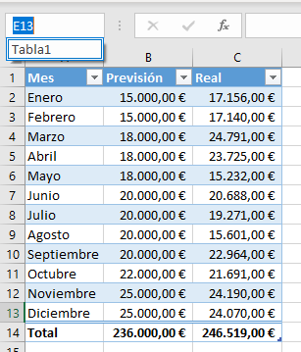

 | Otra opción que tenemos para saber el nombre de las tablas de nuestro libro es desde la pestaña Fórmulas > Administrador de nombres. Al hacer
 | clic se mostrará un cuadro de diálogo con la lista de rangos nombrados de nuestro libro así como las tablas existentes.
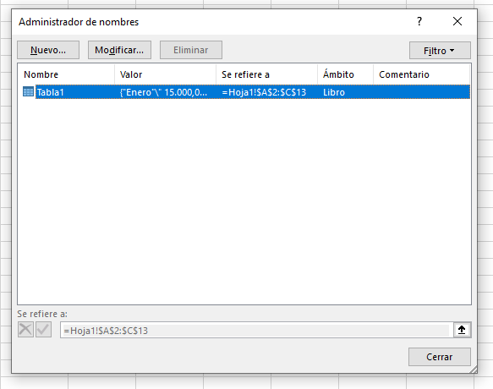

 | Otra forma de editar el nombre de una tabla es seleccionando cualquiera de sus celdas e ir a la pestaña Diseño de tabla > Propiedades. En
 | la parte izquierda de la pestaña encontrarás un cuadro de texto con el nombre de la tabla.

 | Mes | Previsión | Real
 | Enero | 15,000.00 € | 17,156.00 €
 | Febrero | 15,000.00 € | 17,140.00 €
 | Marzo | 18,000.00 € | 24,791.00 €
 | Abril | 18,000.00 € | 23,725.00 €
 | Mayo | 18,000.00 € | 15,232.00 €
 | Junio | 20,000.00 € | 20,688.00 €
 | Julio | 20,000.00 € | 19,271.00 €
 | Agosto | 20,000.00 € | 15,601.00 €
 | Septiembre | 20,000.00 € | 22,964.00 €
 | Octubre | 22,000.00 € | 21,691.00 €
 | Noviembre | 25,000.00 € | 24,190.00 €
 | Diciembre | 25,000.00 € | 24,070.00 €
 | Total | 236,000.00 € | 246,519.00 €

 | CAMBIAR FÁCILMENTE EL ESTILO DE UNA TABLA

 | Excel contiene algunos estilos de tabla predefinidos de los cuales podrás elegir alguno para aplicarlo a tu tabla. Para ello selecciona cualquier
 | celda que se encuentra dentro de la tabla y cambia su estilo seleccionado la opción que quieras dentro del grupo Estilos de tabla que se
 | encuentra dentro de la pestaña Diseño de tabla.
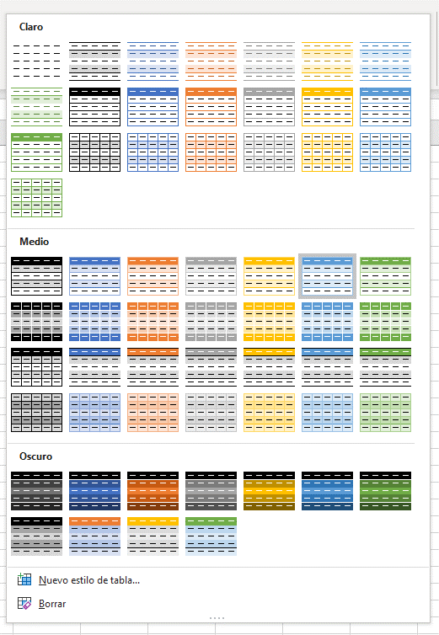

 | Si no te gusta ninguno de los estilos mostrados puedes hacer clic en la opción Nuevo estilo de tabla para crear un nuevo estilo.

 | Mes | Previsión | Real |  | Mes | Previsión | Real
 | Enero | 15,000.00 € | 17,156.00 € |  | Enero | 15,000.00 € | 17,156.00 €
 | Febrero | 15,000.00 € | 17,140.00 € |  | Febrero | 15,000.00 € | 17,140.00 €
 | Marzo | 18,000.00 € | 24,791.00 € |  | Marzo | 18,000.00 € | 24,791.00 €
 | Abril | 18,000.00 € | 23,725.00 € |  | Abril | 18,000.00 € | 23,725.00 €
 | Mayo | 18,000.00 € | 15,232.00 € |  | Mayo | 18,000.00 € | 15,232.00 €
 | Junio | 20,000.00 € | 20,688.00 € |  | Junio | 20,000.00 € | 20,688.00 €
 | Julio | 20,000.00 € | 19,271.00 € |  | Julio | 20,000.00 € | 19,271.00 €
 | Agosto | 20,000.00 € | 15,601.00 € |  | Agosto | 20,000.00 € | 15,601.00 €
 | Septiembre | 20,000.00 € | 22,964.00 € |  | Septiembre | 20,000.00 € | 22,964.00 €
 | Octubre | 22,000.00 € | 21,691.00 € |  | Octubre | 22,000.00 € | 21,691.00 €
 | Noviembre | 25,000.00 € | 24,190.00 € |  | Noviembre | 25,000.00 € | 24,190.00 €
 | Diciembre | 25,000.00 € | 24,070.00 € |  | Diciembre | 25,000.00 € | 24,070.00 €
 | Total | 236,000.00 € | 246,519.00 € |  | Total | 236,000.00 € | 246,519.00 €

 | RESALTAR FILAS ALTERNAS DE UNA TABLA

 | Cuando creas una nueva tabla, Excel aplicará un fondo especial a las filas impares. Si por alguna razón no deseas que se aplique este formato
 | puedes deshabilitarlo con la opción Filas con bandas dentro de la pestaña Diseño de tabla.
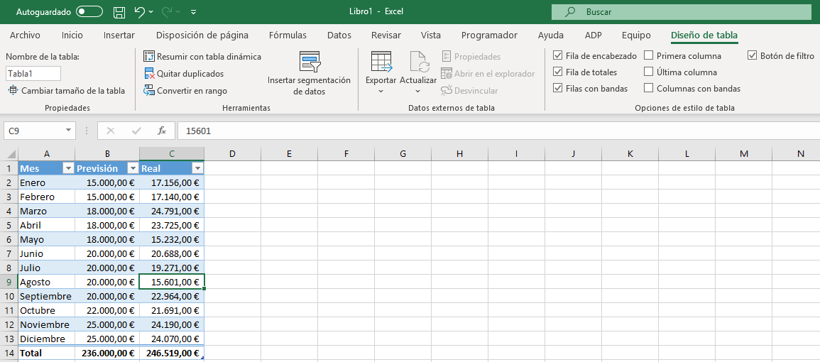

 | Mes | Previsión | Real
 | Enero | 15,000.00 € | 17,156.00 €
 | Febrero | 15,000.00 € | 17,140.00 €
 | Marzo | 18,000.00 € | 24,791.00 €
 | Abril | 18,000.00 € | 23,725.00 €
 | Mayo | 18,000.00 € | 15,232.00 €
 | Junio | 20,000.00 € | 20,688.00 €
 | Julio | 20,000.00 € | 19,271.00 €
 | Agosto | 20,000.00 € | 15,601.00 €
 | Septiembre | 20,000.00 € | 22,964.00 €
 | Octubre | 22,000.00 € | 21,691.00 €
 | Noviembre | 25,000.00 € | 24,190.00 €
 | Diciembre | 25,000.00 € | 24,070.00 €
 | Total | 236,000.00 € | 246,519.00 €

 | FILA DE TOTALES DE UNA TABLA

 | Se pueden agregar totales a una tabla con tan solo marcar la caja de selección Fila de totales:

 | Y por si fuera poco, podemos modificar la Fila de totales especificando la operación que deseamos aplicar.

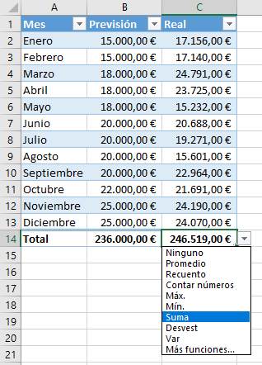
 |  |  |  |  | Mes | Previsión | Real
 |  |  |  |  | Enero | 15,000.00 € | 17,156.00 €
 |  |  |  |  | Febrero | 15,000.00 € | 17,140.00 €
 |  |  |  |  | Marzo | 18,000.00 € | 24,791.00 €
 |  |  |  |  | Abril | 18,000.00 € | 23,725.00 €
 |  |  |  |  | Mayo | 18,000.00 € | 15,232.00 €
 |  |  |  |  | Junio | 20,000.00 € | 20,688.00 €
 |  |  |  |  | Julio | 20,000.00 € | 19,271.00 €
 |  |  |  |  | Agosto | 20,000.00 € | 15,601.00 €
 |  |  |  |  | Septiembre | 20,000.00 € | 22,964.00 €
 |  |  |  |  | Octubre | 22,000.00 € | 21,691.00 €
 |  |  |  |  | Noviembre | 25,000.00 € | 24,190.00 €
 |  |  |  |  | Diciembre | 25,000.00 € | 24,070.00 €
 |  |  |  |  | Total | 236,000.00 € | 246,519.00 €

 | FILTRAR Y ORDENAR DATOS DE LA TABLA

 | Al hacer clic en las flechas de filtro de una tabla se mostrarán las opciones para ordenar y filtrar los datos. La primera sección es exclusiva para
 | las opciones de ordenación.
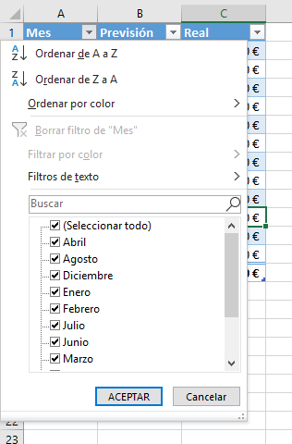

 | Con estas opciones podrás ordenar de manera ascendente o descendente dependiendo de la columna que se haya seleccionado. Por otro lado,
 | las opciones inferiores se refieren a los filtros que podemos aplicar a los datos de la tabla.
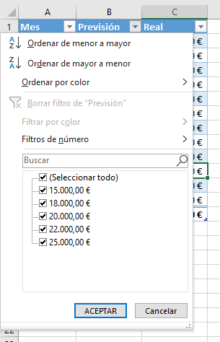

 | Dependiendo del tipo de dato que contenga la columna se mostrará una opción de filtrado diferente. Por ejemplo, en la imagen anterior se
 | muestra la opción Filtros de número porque Excel ha detectado que la columna contiene valores numéricos. Pero al pulsar la flecha de filtro
 | para una columna que contiene cadenas de texto, Excel mostrará la opción Filtros de texto tal como se muestra en la siguiente imagen.
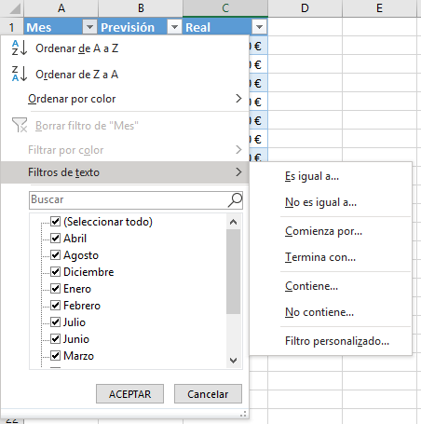

 | Observa que la flecha de la columna filtrada ha cambiado su apariencia para indicarnos que dicha columna tiene un filtro aplicado. Para eliminar
 | el filtro sobre una columna, debes hacer clic sobre la flecha de filtro y elegir la opción Borrar filtro.



 | Si quieres borrar los filtros de todas las columnas a la vez, puedes elegir la tabla e ir a la pestaña Datos > Ordenar y filtrar y pulsar el botón Borrar.
 | Este comando también lo puedes encontrar en la pestaña Inicio > Edición > Ordenar y filtrar.

 | Mes | Previsión | Real
 | Enero | 15,000.00 € | 17,156.00 €
 | Febrero | 15,000.00 € | 17,140.00 €
 | Marzo | 18,000.00 € | 24,791.00 €
 | Total | 48,000.00 € | 59,087.00 €

 | REFERENCIAS ESTRUCTURADAS DE UNA TABLA

 | Una de las ventajas más importantes de una tabla de Excel es que, en lugar de utilizar las referencias de celdas como las conocemos, podemos
 | utilizar referencias estructuradas las cuales hacen uso del nombre de la tabla así como de los nombres de las columnas para hacer referencia a los datos.

 | Mes | Previsión | Real
 | Enero | 15,000.00 € | 17,156.00 €
 | Febrero | 15,000.00 € | 17,140.00 €
 | Marzo | 18,000.00 € | 24,791.00 €
 | Abril | 18,000.00 € | 23,725.00 €
 | Mayo | 18,000.00 € | 15,232.00 €
 | Junio | 20,000.00 € | 20,688.00 €
 | Julio | 20,000.00 € | 19,271.00 €
 | Agosto | 20,000.00 € | 15,601.00 €
 | Septiembre | 20,000.00 € | 22,964.00 €
 | Octubre | 22,000.00 € | 21,691.00 €
 | Noviembre | 25,000.00 € | 24,190.00 €
 | Diciembre | 25,000.00 € | 24,070.00 € |  | Suma | Promedio | Diferencia
 | Total | 236,000.00 € | 246,519.00 € |  | 246,519.00 €

 | Al igual que con las referencias tradicionales, las referencias estructuradas se actualizan automáticamente al insertar nuevos datos en la tabla o al eliminarlos.

 | UTILIZAR FÓRMULAS EN TABLAS DE EXCEL

 | Podemos utilizar los nombres de columnas para hacer cálculos con la información de nuestra tabla. Ese tipo de referencia se conoce
 | como referencia estructurada. Como ejemplo de una fórmula con referencias estructuradas agregaremos una nueva columna a
 | nuestra tabla llamada Diferencia la cual tendrá la resta entre la columna Previsión y la columna Real y para ello utilizaremos
 | la fórmula [@Previsión]-[@Real].

 | Mes | Previsión | Real
 | Enero | 15,000.00 € | 17,156.00 €
 | Febrero | 15,000.00 € | 17,140.00 €
 | Marzo | 18,000.00 € | 24,791.00 €
 | Abril | 18,000.00 € | 23,725.00 €
 | Mayo | 18,000.00 € | 15,232.00 €
 | Junio | 20,000.00 € | 20,688.00 €
 | Julio | 20,000.00 € | 19,271.00 €
 | Agosto | 20,000.00 € | 15,601.00 €
 | Septiembre | 20,000.00 € | 22,964.00 €
 | Octubre | 22,000.00 € | 21,691.00 €
 | Noviembre | 25,000.00 € | 24,190.00 €
 | Diciembre | 25,000.00 € | 24,070.00 €
 | Total | 236,000.00 € | 246,519.00 €

 | Si después de introducir el símbolo “=” en la celda E373 nos movemos con las flechas del teclado hacia la celda C373, Excel introducirá
 | automáticamente el nombre [@Previsión]. Después insertamos el símbolo “-“ para realizar la resta y finalmente nos movemos hacia
 | la celda D111 y se insertará automáticamente el nombre [@Real].

 | Mes | Previsión | Real | Diferencia
 | Enero | 15,000.00 € | 17,156.00 € | -2,156.00 €
 | Febrero | 15,000.00 € | 17,140.00 € | -2,140.00 €
 | Marzo | 18,000.00 € | 24,791.00 € | -6,791.00 €
 | Abril | 18,000.00 € | 23,725.00 € | -5,725.00 €
 | Mayo | 18,000.00 € | 15,232.00 € | 2,768.00 €
 | Junio | 20,000.00 € | 20,688.00 € | -688.00 €
 | Julio | 20,000.00 € | 19,271.00 € | 729.00 €
 | Agosto | 20,000.00 € | 15,601.00 € | 4,399.00 €
 | Septiembre | 20,000.00 € | 22,964.00 € | -2,964.00 €
 | Octubre | 22,000.00 € | 21,691.00 € | 309.00 €
 | Noviembre | 25,000.00 € | 24,190.00 € | 810.00 €
 | Diciembre | 25,000.00 € | 24,070.00 € | 930.00 €
 | Total | 236,000.00 € | 246,519.00 €

 | Al pulsar la tecla Enter, la fórmula se propagará automáticamente por toda la columna. Este es un comportamiento normal de
 | las tablas de Excel que nos ahorrará algunos pasos al insertar nuestras fórmulas.

 | IMPRIMIR UNA TABLA

 | Para imprimir una tabla debes seleccionar cualquiera de sus celdas y pulsar la combinación de teclas CTRL + P y a continuación, en la sección
 | de Configuración, seleccionar la opción Imprimir la tabla seleccionada.

10
10 | PESTAÑA VISTA

 | OCULTAR LAS LÍNEAS DE CUADRÍCULA EN EXCEL

 | Para ocultar las líneas de cuadrícula se debe desmarcar la opción disponible en la pestaña Vista > Mostrar > Líneas de cuadrícula.


 | INMOVILIZAR PANELES

 | El comando Inmovilizar paneles permite mantener visibles ciertas filas y columnas mientras se desplaza por la hoja de Excel.
 | Siempre ten en cuenta que debes seleccionar una celda posterior al área que permanecerá inmóvil.

 | Por ejemplo, si quisieses inmovilizar las columnas A y B, se debe seleccionar la celda C1. A continuación, pulsar el comando Inmovilizar
 | que se encuentra en la pestaña Vista y seleccionar la opción Inmovilizar paneles.

 | Al Inmovilizar los paneles, verás una línea muy delgada marcando la separación de las secciones.



 | Si desplazas la hoja hacia la derecha verás cómo las columnas empiezan a desplazarse excepto las columnas A y B que han sido inmovilizadas.
 | Lo mismo podemos hacer para inmovilizar filas.

 | INMOVILIZAR COLUMNAS Y FILAS

 | Por ejemplo, para inmovilizar la columna A y B junto con la fila 1 debes seleccionar la celda C2 y hacer clic en el comando Inmovilizar paneles.



 | Observa cómo en este caso se han colocado dos líneas de separación para marcar tanto las columnas como la fila inmovilizadas.

 | MOVILIZAR PANELES

 | Cuando quieras quitar la inmovilización de paneles solo tienes que seleccionar el comando Inmovilizar y seleccionar la opción Movilizar paneles.

11
11 | IMPRIMIR EN EXCEL

 | COMO IMPRIMIR DE MANERA SENCILLA UN EXCEL

 | Desde la pestaña de diseño de hoja, podemos configurar cómo queremos que se imprima un Excel. Esta configuración afectará tanto a la impresión por impresora, como en PDF.
 | Si en la pestaña Disposición de página > Configurar página > Tamaño seleccionamos A4, Excel nos pintará el rango de celdas que serán impresas



 | Este rango de celdas es modificable. Si seleccionamos solo el rango de celdas que queremos que se imprima, y hacemos clic en
 | Disposición de página > Configurar página > Area de Impresión > Establecer área de impresión se modificará el rango a imprimir.

 | AJUSTAR ÁREA DE IMPRESIÓN EN EXCEL

 | Utiliza las opciones de Excel para ajustar el área de impresión si necesitas ajustar una hoja de trabajo para que se impriman algunas columnas o filas
 | adicionales utilizando las opciones Ancho, Alto y Escala.

 | Estas opciones se encuentran dentro del grupo Ajustar área de impresión dentro de la ficha Disposición de página.

 | Las opciones Ancho y Alto permiten fijar el tamaño de la impresión a un número específico de páginas, es decir, la impresión se ajustará
 | al número de páginas especificado.

 | IMPRESIÓN DE LAS LÍNEAS DE CUADRÍCULA

 | De manera predeterminada Excel no imprimirá las líneas de cuadrícula, pero si deseas hacerlo, debes modificar la configuración
 | establecida en la Ficha Diseño de página > Opciones de la hoja > Líneas de cuadrícula > Imprimir.

 | Por el contrario, si al realizar la impresión de tus hojas de Excel observas que se imprimen las líneas de cuadrícula y deseas evitarlo,
 | entonces deberás asegurarte de que la opción anterior está desmarcada.

